关系图
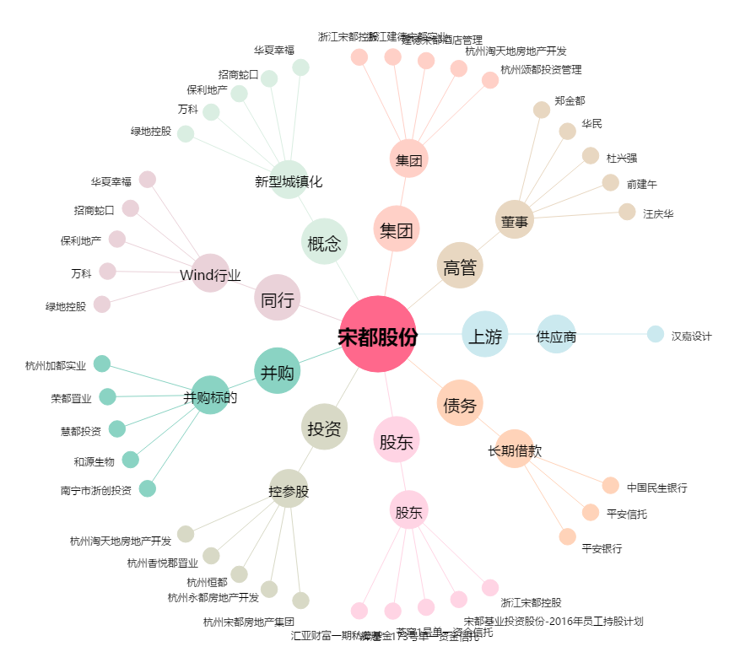
宋都股份[600077.SH] - 关系概览图

